スクリーニング
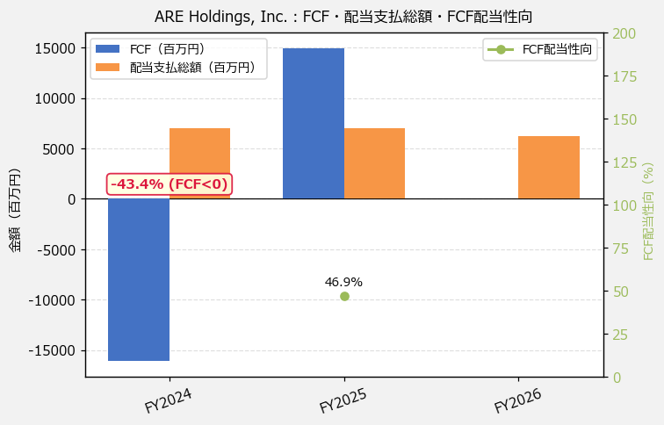
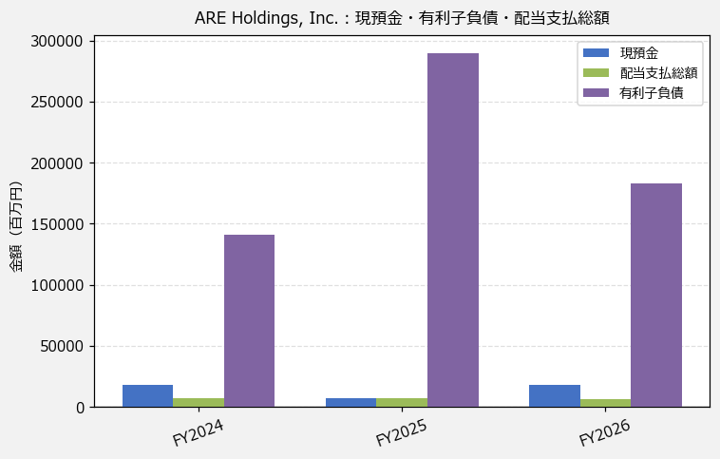
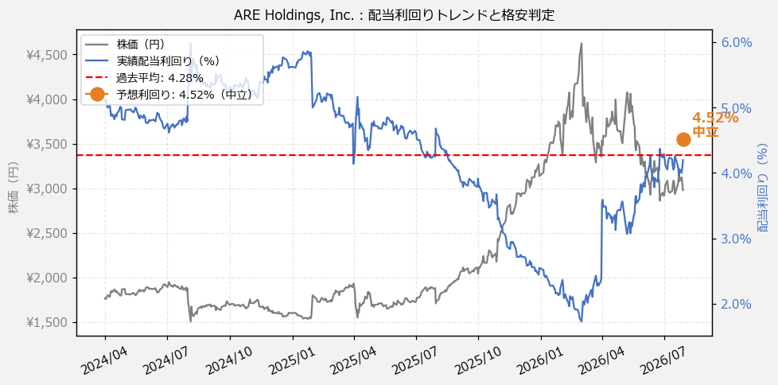
ARE Holdings, Inc.（5857） 財務スクリーニング 2026/07/29

現在株価（円） | ¥2,989
予想DPS（円） | ¥135
予想配当利回り | 4.52%

指標 | FY2024 | FY2025 | FY2026 | CAGR（3年）
EPS（円） | 99.05 | 166.61 | 284.38 | +69.4%
DPS実績（円） | 90.00 | 80.00 | 125.00 | +17.9%
EPS配当性向[%] | 90.9 | 48.0 | 44.0 | —
FCF（百万円） | -16,086.0 | 14,935.0 | — | —
FCF配当性向[%] | -43.4 | 46.9 | — | —
有利子負債（百万円） | 141,160.0 | 289,862.0 | 183,202.0 | +13.9%
現預金（百万円） | 17,952.0 | 6,881.0 | 17,555.0 | -1.1%
ネットキャッシュ（百万円） | -123,208.0 | -282,981.0 | -165,647.0 | —
グロス配当余裕[年] | 2.6 | 1.0 | 2.8 | —
ネット配当余裕[年] | -17.6 | -40.4 | -26.7 | —

【短信入力】
現預金（百万円） | 17,952.0 | 6,881.0 | 17,555.0
配当支払総額（百万円） | 6,987.0 | 7,011.0 | 6,193.0

